Diccionario
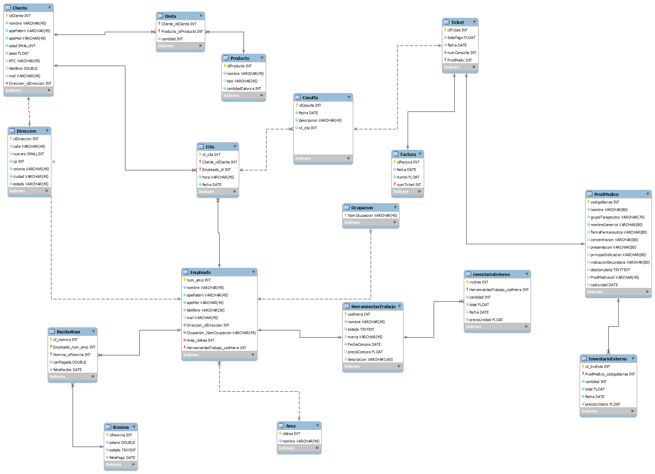
Diccionario de Datos

Nombre Archivo: Cliente |  |  | Fecha Creacion: 21/11/2017
Descripcion: Base de Datos que contendar la Informacion de los Clientes
Campo | Tamaño | Tipo de Dato | Descripcion
idCliente | 11 | Numerico | Identificador del Cliente
Nombre | 45 | Carácter | Nombre Del Cliente
Apellido Paterno | 45 | Carácter | Apellido Del Cliente
Apellido Materno | 45 | Carácter | Apelluido Del Cliente
Edad | 6 | Numerico | Edad que del Clinte
Peso | 22 | Numerico | Describe el peso del Cliente
RFC | 45 | Carácter | Rgistro Federal del Contribuyente
Telefono | 15 | Numerico | Numero telefonico del Clinete
Mail | 45 | Carácter | Correo electronico personal del Cliente
idDireccion | 11 | Numerico | Direccion donde radica actualmente el Cliente
Relaciones |  |  | Campos Clave
idCliente con idDireccion |  |  | idCliente, idDireccion, Nombre

Nombre Archivo: Direccion |  |  | Fecha Creacion: 21/11/2017
Descripcion: Base de Datos que contendra Informacion de la Direccion de los Clientes
Campo | Tamaño | Tipo de Dato | Descripcion
idDireccion | 11 | Numerico | Identificador de la Direccion
Calle | 45 | Carácter | Nombre de La calle
Numero | 6 | Numerico | Numero del Domicilio
Codigo Postal | 11 | Numerico | Codigo Postal según su Region
Colonia | 45 | Carácter | Colonia del Domicilio
Ciudad | 45 | Carácter | Ciudad que Pertenece el Domicilio
Estado | 45 | Carácter | Estado donde se encuentra la Direccion
Relaciones |  |  | Campos Clave
idDireccion |  |  | idDireccion,Codigo Postal

Nombre Archivo: Dieta |  |  | Fecha Creacion: 21/11/2017
Descripcion: Base de Datos que Relaciona Informacion de las Dietas con clientes
Campo | Tamaño | Tipo de Dato | Descripcion
idCliente | 11 | Numerico | Identificador del Cliente
IdProducto | 11 | Numerico | Identificador del Producto
Cantidad | 11 | Numerico | Cantidad del Producto
Relaciones |  |  | Campos Clave
idCliente, idProducto |  |  | idDireccion, IdProducto, Cantidad

Nombre Archivo: Producto |  |  | Fecha Creacion: 21/11/2017
Descripcion: Base de Datos que contendra Informacion de los Productos
Campo | Tamaño | Tipo de Dato | Descripcion
IdProducto | 11 | Numerico | Identificador del Producto
Nombre | 45 | Carácter | Nombre del Producto
Tipo | 6 | Numerico | Tipo de Producto
Cantidad Calorica | 11 | Numerico | Cantidad de Calorias de los Productos
Relaciones |  |  | Campos Clave
IdProducto |  |  | idProducto

Nombre Archivo: Cita |  |  | Fecha Creacion: 21/11/2017
Descripcion: Base de Datos que contendra Informacion de las Citas
Campo | Tamaño | Tipo de Dato | Descripcion
IdCita | 11 | Numerico | Numero de Cita
IdCliente | 45 | Numerico | Identificador de Cliente
IdEmpleado | 6 | Numerico | Identificador del Empleado
Hora | n/a | Time | Hora de la Cita
Fecha | n/a | Date | Fecha de la Cita
Relaciones |  |  | Campos Clave
idCita con idCliente |  |  | idCita, idCliente, idEmpleado, Hora, Fecha
idCita con idEmpleado

Nombre Archivo: Consulta |  |  | Fecha Creacion: 21/11/2017
Descripcion: Base de Datos que contendra Informacion de la Consulta
Campo | Tamaño | Tipo de Dato | Descripcion
idConsulta | 11 | Numerico | Numero de Consulta
Fecha | n/a | Date | Fecha de La consulta
Descripcion | 45 | Carácter | Detalle de la Consulta Obtenida
idCita | 11 | Numerico | Identificador de una Cita
Relaciones |  |  | Campos Clave
idConsulta con idCita |  |  | idConsulta, idCita

Nombre Archivo: Ticket |  |  | Fecha Creacion: 21/11/2017
Descripcion: Base de Datos que contendra Informacion de los Tickets
Campo | Tamaño | Tipo de Dato | Descripcion
idTicket | 11 | Numerico | Numero de Ticket
TotalPago | 22 | Numerico | Total apagar por la consulta
Fecha | n/a | Numerico | Fecha de que segenera el ticket
NumConsulta | 11 | Numerico | Numero de la consulta
ProdMedico | 11 | Numerico | Producto Medico a Pagar
Relaciones |  |  | Campos Clave
idTicket con ProdMedic |  |  | idTicket, NumConsulta, ProdMedico
idTicket con NumConsulta

Nombre Archivo: Factura |  |  | Fecha Creacion: 21/11/2017
Descripcion: Base de Datos que contendra Informacion de la Facturacion
Campo | Tamaño | Tipo de Dato | Descripcion
idFactura | 11 | Numerico | Numero de la Factura
Fecha | n/a | Date | Fecha Creacion de la Factura
Monto | 22 | Numerico | Monto a facturar
NumTiket | 11 | Numerico | Numero de Tiket Relacionado
Relaciones |  |  | Campos Clave
idFactura con NumTicket |  |  | idFactura, NumTicket

Nombre Archivo: ProdMedico |  |  | Fecha Creacion: 21/11/2017
Descripcion: Base de Datos que contendar la Informacion de los Productos Medicos
Campo | Tamaño | Tipo de Dato | Descripcion
CodBarras | 11 | Numerico | Codigo identificador del Producto Medico
Nombre | 70 | Carácter | Nombre del Producto Comercial
GrupoTerapeutico | 80 | Carácter | Nombre del Tipo de Aplicación del Producto
Nombre Generico | 80 | Carácter | Es el nombre dado a la formula del Producto
FormaFarmaceutica | 80 | Carácter | Tipon de precentacion del Producto
Concentracion | 80 | Carácter | Descripcion de miligranos de cada Producto
Precentacion | 80 | Carácter | Es el tipo de envace en el que viene el Producro
Principal Indicacion | 80 | Carácter | Tipo de tratamiento o malestar
Indicacion Secundaria | 80 | Carácter | Tipo de tratamiento y malestar
Descripcion Completa | 255 | Carácter | Como se debe consumir el producto
ProdMediccoCocol | 45 | Carácter | Numero de Edicion o actualizacion del Producto
Cadocidad | n/a | Date | Fecha que Cduca el Producto Medico
Relaciones |  |  | Campos Clave
CodBarras |  |  | CodBarras, Nombre, Nombre Generico, Descripcion

Nombre Archivo: InventarioExterno |  |  | Fecha Creacion: 21/11/2017
Descripcion: Base de Datos que contendar la Informacion de el inventario externo (Ventas)
Campo | Tamaño | Tipo de Dato | Descripcion
idInvExterno | 11 | Numerico | Identificador del Inventario Externo
ProdMedico | 11 | Numerico | Identificador del Producto Medico
Fecha | n/a | Date | Fecha del Inventario
Cantidad | 11 | Numerico | Cantidad de Producto Solicitado
PrecioUnitario | 22 | Numerico | Precio Por medicamento
Total | 22 | Numerico | Total a pagar por el medicamento
Relaciones |  |  | Campos Clave
idInvExterno con ProdMedico |  |  | idInvExterno, ProdMedico, Fecha

Nombre Archivo: Empleado |  |  | Fecha Creacion: 21/11/2017
Descripcion: Base de Datos que contendra Informacion del Empleado
Campo | Tamaño | Tipo de Dato | Descripcion
numEmpleado | 11 | Numerico | Numero que identifica al Empleado
Nombre | 45 | Carácter | Nombre del Empleado
ApePaterno | 45 | Carácter | Apellido Paterno del Empleado
ApeMaterno | 45 | Carácter | Apellido Materno del Empleado
Telefono | 22 | Numerico | Telefono del Empleado
Mail | 45 | Carácter | Correo del Empleado
idDireccion | 11 | Numerico | Domicilio del Empleado
NomOcupacion | 45 | Carácter | Nombre del Puesto desempeña dentro de la Empresa
idArea | 11 | Numerico | Area a la que pertenece el Empleado
codHerramienta | 11 | Numerico | Herramienta de trabajo que utiliza el Empleado
Relaciones |  |  | Campos Clave
numEmpleado con idDireccion |  |  | numEmpleado, NomOcupacion, idArea
numEmpleado con NomOcupacion
numEmpleado con idArea
numEmpleado con codHerramienta

Descripcion: Base de Datos que contendar la Informacion de los Recibos de nomina
Campo | Tamaño | Tipo de Dato | Descripcion
idReciboNomina | 11 | Numerico | Numero de Recibo
numEmpleado | 11 | Numerico | Numero del Empleado a pagar
idNomina | 11 | Numerico | Numero de Nomina
CatiPagada | 22 | Numerico | Cantidad a Pagar al Empleado
Fecha | n/a | Date | Fecha de Recibo
Relaciones |  |  | Campos Clave
idReciboNomina con numEmpleado |  |  | idReciboNomina, NumEmpleado, CatiPagad
idReciboNomina con idNomina

Nombre Archivo: Nomina |  |  | Fecha Creacion: 21/11/2017
Descripcion: Base de Datos que contendar la Informacion de la Nomina
Campo | Tamaño | Tipo de Dato | Descripcion
idNomina | 11 | Numerico | Numero de Nomina
Salario | 22 | Numerico | Salario mensual del Usuario
Estado | n/a | Tinyint | Se encuentra laborando o no
Fecha | n/a | Date | Fecha en la que se le depocita al Empleado
Relaciones |  |  | Campos Clave
idNomina |  |  | idNomina, Salario, Estado

Nombre Archivo: Area |  |  | Fecha Creacion: 21/11/2017
Descripcion: Base de Datos que contendar la Informacion de las Areas de la Empresa
Campo | Tamaño | Tipo de Dato | Descripcion
idArea | 11 | Numerico | Identificador de el Area
Nombre | 45 | Carácter | Nombre del Area
Relaciones |  |  | Campos Clave
idArea |  |  | idArea, Nombre

Nombre Archivo: Ocupacion |  |  | Fecha Creacion: 21/11/2017
Descripcion: Base de Datos que contendra Informacion del Puesto Que sedespeña el Empleado
Campo | Tamaño | Tipo de Dato | Descripcion
NomOcupacion | 45 | Carácter | Nombre de La ocupacion del Personal
Relaciones |  |  | Campos Clave
idConsulta con idCita |  |  | idConsulta, idCita

Nombre Archivo: HerramientasTrabajo |  |  | Fecha Creacion: 21/11/2017
Descripcion: Base de Datos que contendra Informacion de la Herramienta de Trabajo
Campo | Tamaño | Tipo de Dato | Descripcion
codHerramienta | 11 | Numerico | Codigo de la herramienta
Estado | 45 | Tinyint | Estado en que se encuentra la Herramienta
Marca | n/a | Carácter | Maraca de la Herramienta
FechaCompra | n/a | Numerico | Fecha de Compra de la Herramienta
Precio Compra | 22 | Numerico | Precio en que se compro la herramienta
Descripcion | 160 | Carácter | Descripcion general de la Herramineta
Relaciones |  |  | Campos Clave
codHerramienta |  |  | codHerramienrta, Nombre, Descripcion

Nombre Archivo: InventarioInterno |  |  | Fecha Creacion: 21/11/2017
Descripcion: Base de Datos que contendar la Informacion de el inventario Interno
Campo | Tamaño | Tipo de Dato | Descripcion
idInInterno | 11 | Numerico | Identificador de InventarioInterno
codHerramientas | 11 | Numerico | Codigo de la Herramienta de Tarabajo
Cantidad | 11 | Numerico | Cantidad de Herramienta en Existencia
Total | 22 | Numerico | Totalgastado en La herramienta
Fecha | n/a | Date | Fecha de Alta de las Herramientas
PrecioUnidad | 22 | Numerico | Precio Por unidad de Las herramientas
Relaciones |  |  | Campos Clave
idInInterno con codHerramientas |  |  | idInInterno, codHerramientas, Cantidad

